課務排代彙整
教育部主管高級中等學校○○○學年度
鑑定評估人員課務排代經費申請清冊 |  |  |  |  |  |  | 製表日期： | ○○年○月○日
學校名稱：○立○○學校
編號 | 評估日期 | 鑑定評估 人員姓名 | 隸屬學部 | 派案方式 | 課務排代 節數 | 每節 鐘點費(元) | 排代費用 (元) | 備註
1 |  |  |  |  |  |  |  |  | 黃底費用為自動計算 | 隸屬學部、派案方式為 「下拉式選單」
2 |  |  |  |  |  |  |  |  | 說明： 1.請以申請表為單位，一單一筆資料輸入。 2.表格欄位不敷使用請自行增加（請用複製增加表格，並留意格式、費用是否正確）。 3.清冊完成後請列印、核章，連同清冊電子檔、申請表正本，繳交給分組承辦學校請款。
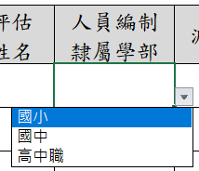
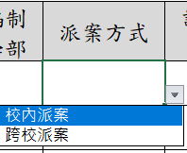
3
4
5
6
7 |  |  |  |  |  |  |  |  | 填寫範例：
8
9
10
11
12
13
14
15
16
17
18
小 計 |  |  |  |  | 0 | -
全民健保補充保費 |  |  |  |  |  | - |  | 排代費用*2.11%
合 計 |  |  |  |  |  | -

特教業務承辦人 |  |  |  | 主計室 |  |  | 校長

單位主管

